Inputs
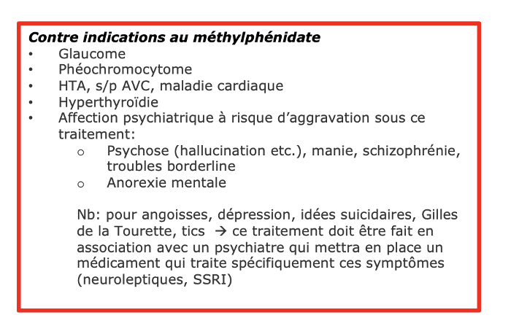
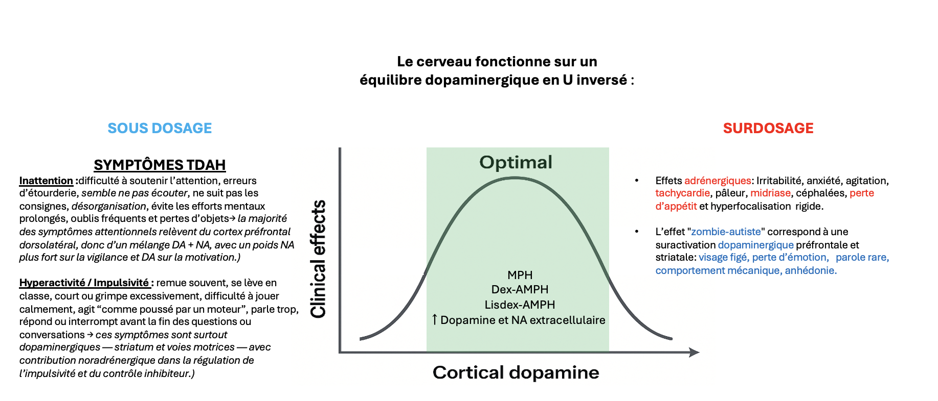

 | MPH IR | MPH XR +IR | Concerta +IR
6.00 h | 0 | 0 | 0
6.05 h | 0 | 0 | 0
6.10 h | 0 | 0 | 0
6.15 h | 0 | 0 | 0
6.20 h | 0 | 0 | 0
6.25 h | 0 | 0 | 0
6.30 h | 0 | 0 | 0
6.35 h | 0 | 0 | 0
6.40 h | 0 | 0 | 0
6.45 h | 0 | 0 | 0
6.50 h | 0 | 0 | 0
6.55 h | 0 | 0 | 0
6.60 h | 0 | 0 | 0
6.65 h | 0 | 0 | 0
6.70 h | 0 | 0 | 0
6.75 h | 0 | 0 | 0
6.80 h | 0 | 0 | 0
6.85 h | 0 | 0 | 0
6.90 h | 0 | 0 | 0
6.95 h | 0 | 0 | 0
7.00 h | -1.5363345547E-13 | 0 | 0
7.05 h | 1.5975510428 | 0 | 0
7.10 h | 2.9529239489 | 0 | 0
7.15 h | 4.100093947 | 0 | 0
7.20 h | 5.068300814 | 0 | 0
7.25 h | 5.8827085217 | 0 | 0
7.30 h | 6.5649730003 | 0 | 0
7.35 h | 7.1337308162 | 0 | 0
7.40 h | 7.6050197807 | 0 | 0
7.45 h | 7.9926409705 | 0 | 0
7.50 h | 8.3084703214 | 0 | 0
7.55 h | 8.5627268193 | 0 | 0
7.60 h | 8.7642033332 | 0 | 0
7.65 h | 8.9204652954 | 0 | 0
7.70 h | 9.0380217061 | 0 | 0
7.75 h | 9.1224723187 | 0 | 0
7.80 h | 9.178634322 | 0 | 0
7.85 h | 9.2106513771 | 0 | 0
7.90 h | 9.2220874655 | 0 | 0
7.95 h | 9.2160076648 | 0 | 0
8.00 h | 9.195047672 | 0 | 0
8.05 h | 9.161473643 | 0 | 0
8.10 h | 9.1172336965 | 0 | 0
8.15 h | 9.0640022433 | 0 | 0
8.20 h | 9.0032181402 | 0 | 0
8.25 h | 8.9361175299 | 0 | 0
8.30 h | 8.8637621052 | 0 | 0
8.35 h | 8.7870634365 | 0 | 0
8.40 h | 8.7068039103 | 0 | 0
8.45 h | 8.6236547504 | 0 | 0
...
Perte Appétit & poids
Nervosité/insomnie
HTA/tachycardie
 |  | Paramètres généraux |  |  | Facteurs PK (Cmax par mg/kg)
 |  | Poids (kg) | 30.00 |  | IR: Cmax_facteur (ng/mL par mg/kg) | 24
 |  | Demi-vie t1/2 (h) | 2.80 |  | XR (Collation): Cmax_facteur | 17.5
 |  | k_elim (1/h) | 0.25 |  | XR (À jeun): Cmax_facteur | 13.5
25-35%
30-40%
15-20%
 |  |  |  |  | Concerta: Cmax_facteur (cap 22) | 27

15-20%
20-30%
10-15%
 |  |  |  |  |  |  | mg/kg/j
 |  | Type | Heure (h) | Dose (mg) | Inclure | État (Jeun/Collation)
MPH IR | 2 | IR | 7.00 h | 10.00 | TRUE | Jeun | 0.67
 | 3 | IR | 10.00 h | 0.00 | TRUE | Collation
 | 4 | IR | 12.00 h | 0.00 | TRUE | Repas
 | 5 | IR | 16.00 h | 10.00 | TRUE | Collation
5-10%
10-15%
5-8%
MPH XR | 6 | XR | 7.00 h | 0.00 | TRUE | Collation | 0.00
 | 7 | IR | 7.00 h | 0.00 | TRUE | Collation
 | 8 | IR | 10.00 h | 0.00 | TRUE | Collation
 | 9 | IR | 12.00 h | 0.00 | TRUE | Repas
 | 10 | IR | 16.00 h | 0.00 | TRUE | Collation
Concerta | 11 | Concerta | 7.00 h | 0.00 | TRUE | Collation | 0.00
Récréation
Midi
Devoirs
 | 12 | IR | 7.00 h | 0.00 | TRUE | Jeun
 | 13 | IR | 16.00 h | 0.00 | TRUE | Collation
EFFET REBOND
- Le rebond apparaît lorsque la chute du taux plasmatique dépasse ~40–
50 % par heure après le plateau, indépendamment de la valeur
plasmatique
- L’effet dure 30–90 minutes selon la vitesse de décroissance
plasmatique.
Insominie : P3: < 2 ng/ml; P50: 4 ng/ml ; P97: 6 ng/ml)

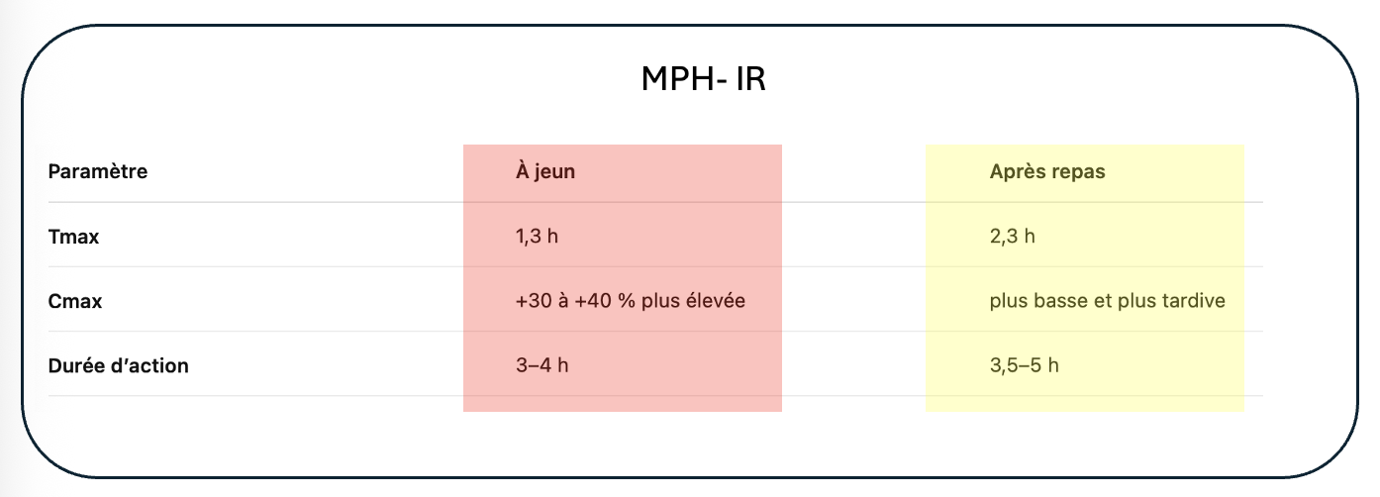

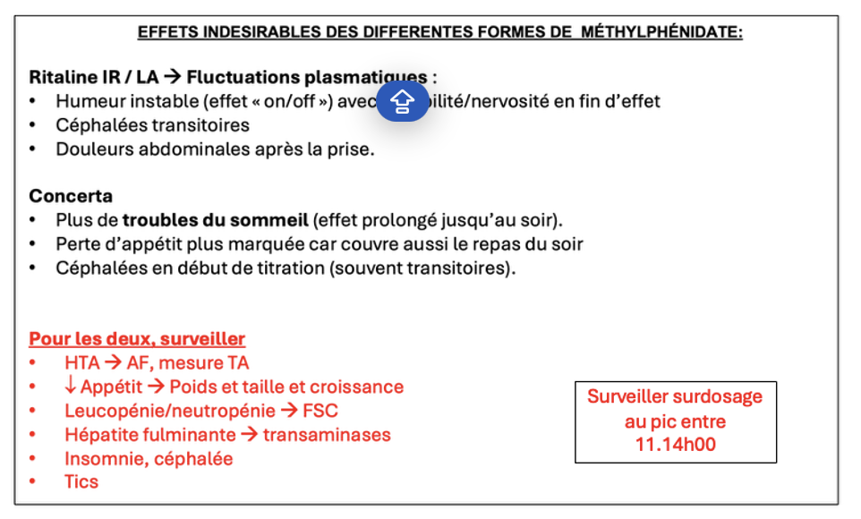

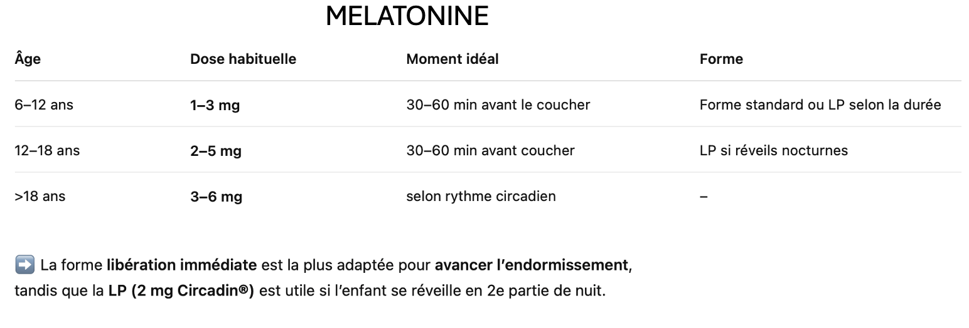

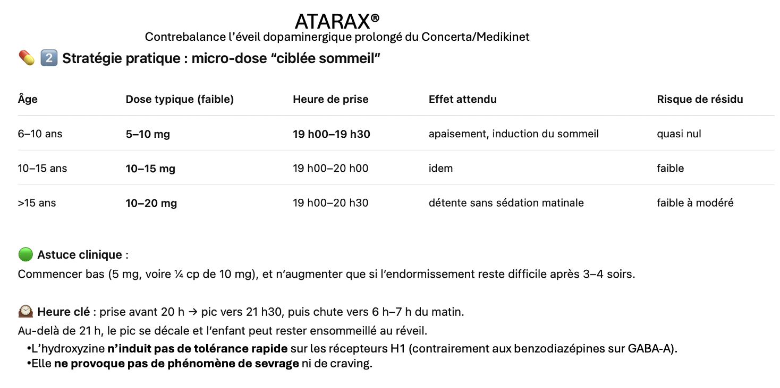

Chart
Graphique auto (se met à jour quand vous modifiez les entrées).

MPH pédiatrique – Modèle dynamique (Jeun/Collation par prise)
 | Total (ng/mL) | 8 ng/mL | 15 ng/mL | 25 ng/mL | 5 ng/mL | Récréation 10h
6.00 h | 0 | 5
6.05 h | 0 | 5
6.10 h | 0 | 5
6.15 h | 0 | 5
6.20 h | 0 | 5
6.25 h | 0 | 5
6.30 h | 0 | 5
6.35 h | 0 | 5
6.40 h | 0 | 5
6.45 h | 0 | 5
6.50 h | 0 | 5
6.55 h | 0 | 5
6.60 h | 0 | 5
6.65 h | 0 | 5
6.70 h | 0 | 5
6.75 h | 0 | 5
6.80 h | 0 | 5
6.85 h | 0 | 5
6.90 h | 0 | 5
6.95 h | 0 | 5
7.00 h | 0 | 5
7.05 h | 0 | 5
7.10 h | 0 | 5
7.15 h | 0 | 5
7.20 h | 0 | 5
7.25 h | 0 | 5
7.30 h | 0 | 5
7.35 h | 0 | 5
7.40 h | 0 | 5
7.45 h | 0 | 5
7.50 h | 0 | 5
7.55 h | 0 | 5
7.60 h | 0 | 5
7.65 h | 0 | 5
7.70 h | 0 | 5
7.75 h | 0 | 5
7.80 h | 0 | 5
7.85 h | 0 | 5
7.90 h | 0 | 5
7.95 h | 0 | 5
8.00 h | 0 | 5
8.05 h | 0 | 5
8.10 h | 0 | 5
8.15 h | 0 | 5
8.20 h | 0 | 5
8.25 h | 0 | 5
8.30 h | 0 | 5
8.35 h | 0 | 5
8.40 h | 0 | 5
8.45 h | 0 | 5
...
MPH pédiatrique – Modèle dynamique (Jeun/Collation par prise)
 | Total (ng/mL) | 15 ng/mL | 25 ng/mL | 5 ng/mL | Récréation 10h | Total (ng/mL) | 15 ng/mL | 25 ng/mL | 5 ng/mL | Récréation 10h
6.00 h | 0 |  |  |  |  | 0
6.05 h | 0 |  |  |  |  | 0
6.10 h | 0 |  |  |  |  | 0
6.15 h | 0 |  |  |  |  | 0
6.20 h | 0 |  |  |  |  | 0
6.25 h | 0 |  |  |  |  | 0
6.30 h | 0 |  |  |  |  | 0
6.35 h | 0 |  |  |  |  | 0
6.40 h | 0 |  |  |  |  | 0
6.45 h | 0 |  |  |  |  | 0
6.50 h | 0 |  |  |  |  | 0
6.55 h | 0 |  |  |  |  | 0
6.60 h | 0 |  |  |  |  | 0
6.65 h | 0 |  |  |  |  | 0
6.70 h | 0 |  |  |  |  | 0
6.75 h | 0 |  |  |  |  | 0
6.80 h | 0 |  |  |  |  | 0
6.85 h | 0 |  |  |  |  | 0
6.90 h | 0 |  |  |  |  | 0
6.95 h | 0 |  |  |  |  | 0
7.00 h | 0 |  |  |  |  | 0
7.05 h | 0 |  |  |  |  | 0
7.10 h | 0 |  |  |  |  | 0
7.15 h | 0 |  |  |  |  | 0
7.20 h | 0 |  |  |  |  | 0
7.25 h | 0 |  |  |  |  | 0
7.30 h | 0 |  |  |  |  | 0
7.35 h | 0 |  |  |  |  | 0
7.40 h | 0 |  |  |  |  | 0
7.45 h | 0 |  |  |  |  | 0
7.50 h | 0 |  |  |  |  | 0
7.55 h | 0 |  |  |  |  | 0
7.60 h | 0 |  |  |  |  | 0
7.65 h | 0 |  |  |  |  | 0
7.70 h | 0 |  |  |  |  | 0
7.75 h | 0 |  |  |  |  | 0
7.80 h | 0 |  |  |  |  | 0
7.85 h | 0 |  |  |  |  | 0
7.90 h | 0 |  |  |  |  | 0
7.95 h | 0 |  |  |  |  | 0
8.00 h | 0 |  |  |  |  | 0
8.05 h | 0 |  |  |  |  | 0
8.10 h | 0 |  |  |  |  | 0
8.15 h | 0 |  |  |  |  | 0
8.20 h | 0 |  |  |  |  | 0
8.25 h | 0 |  |  |  |  | 0
8.30 h | 0 |  |  |  |  | 0
8.35 h | 0 |  |  |  |  | 0
8.40 h | 0 |  |  |  |  | 0
8.45 h | 0 |  |  |  |  | 0
...

Zone "Zombie"

Zone "Zombie"

Utilisation :
1) Onglet 'Inputs': pour chaque prise, choisissez Type (IR/XR/Concerta), l'heure, la dose, et l'état 'Jeun' ou 'Collation' (ou 'Repas').
2) Le XR est ajusté: 'Jeun' -> Cmax plus bas et second pic à ~7h post-dose; 'Collation' -> Cmax plus haut et second pic à ~6h.
3) IR et Concerta sont peu influencés par l'alimentation (modèle inchangé). Les seuils 5/8/15/25 ng/mL et la récréation 10h sont affichés.
Zone "Idéale"
Zone "insuffisante-rebond"
Paramètres modifiables dans 'Inputs' (facteurs Cmax). Cap Concerta à 22 ng/mL. t1/2=2.8h par défaut.

